equal sample size
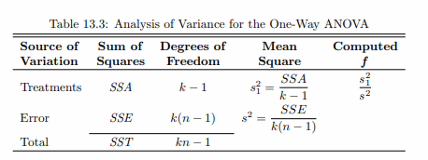
contoh anova page549 |  |  |  |  |  |  | y | x
 | method |  |  |  | n1 | 5 | 58 | A
 | A | B | C |  | n2 | 5 | 64 | A
 | 58 | 58 | 48 |  | n3 | 5 | 55 | A
 | 64 | 69 | 57 |  | k | 3 | 66 | A
 | 55 | 71 | 59 |  | n total | 15 | 67 | A
 | 66 | 64 | 47 |  |  |  | 58 | B
 | 67 | 68 | 49 |  |  |  | 69 | B
sum | 310 | 330 | 260 |  |  |  | 71 | B
mean | 62 | 66 | 52 | 60 | 60 |  | 64 | B
stdev | 5.244 | 5.148 | 5.568 |  |  |  | 68 | B | Sov | SS | Dof | MS | F hitung | F tabel (v1=2,v2=12)
variance | 27.5 | 26.5 | 31.0 |  |  |  | 48 | C | Treatments | 520 | 2 | 260 | 9.1764705882 | 3.89
SSTR | 520 |  |  |  |  |  | 57 | C | Error | 340 | 12 | 28.333333333
MSTR | 260 |  |  |  |  |  | 59 | C | Total | 860 | 14
 |  |  |  |  |  |  | 47 | C
SSE | 340 |  |  |  |  |  | 49 | C | Bila F hitung > F tabel maka tolak Ho atau p value < alpha (0.05)
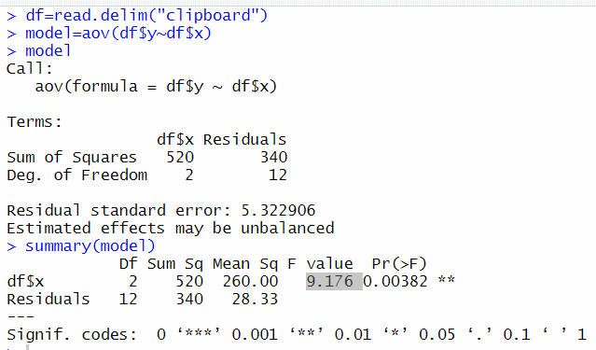
MSE | 28.333333333

F | 9.1764705882
dof | v1=2 | (k-1)
 | v2=12 | ( n total-k)
F tabel | 3,89
Bila F > F tabel maka tolak Ho yang berarti minimal terdapat
sepasang mu (rerata populasi) yang berbeda signifikan antara
ketiga grup

Pendekatan p-value dengan v1=2 dan v2=12 dan F uji 9,17
diestimasi < 0.01

UTS
Aditif A | 52 | 54 | 46 | 52 | 54 | 57 | 58
Aditif B | 51 | 45 | 43 | 46 | 47 | 45 | 53
Aditif C | 49 | 56 | 65 | 67 | 68 | 69 | 52
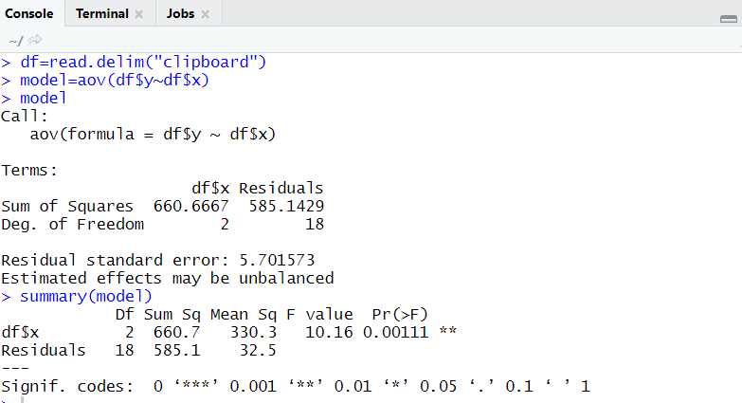
 |  |  |  |  |  |  |  | y | x
 |  |  |  |  |  |  |  | 52 | A
 | Aditif A | Aditif B | Aditif C |  |  |  |  | 54 | A
 | 52 | 51 | 49 |  |  |  |  | 46 | A
 | 54 | 45 | 56 |  |  |  |  | 52 | A
 | 46 | 43 | 65 |  |  |  |  | 54 | A
 | 52 | 46 | 67 |  |  |  |  | 57 | A
 | 54 | 47 | 68 |  |  |  |  | 58 | A
 | 57 | 45 | 69 |  |  |  |  | 51 | B
 | 58 | 53 | 52 |  |  |  |  | 45 | B
 |  |  |  |  |  |  |  | 43 | B
mean | 53.285714286 | 47.142857143 | 60.857142857 | 53.761904762 |  |  |  | 46 | B
variance | 15.571428571 | 12.80952381 | 69.142857143 |  |  |  |  | 47 | B
 |  |  |  |  |  |  |  | 45 | B
SSTR | 660.66666667 |  |  |  |  |  |  | 53 | B
MSTR | 330.33333333 |  |  |  |  |  |  | 49 | C
 |  |  |  |  |  |  |  | 56 | C
SSE | 585.14285714 |  |  |  |  |  |  | 65 | C
MSE | 32.507936508 |  |  |  |  |  |  | 67 | C
 |  |  |  |  |  |  |  | 68 | C
F | 10.161621094 |  |  |  |  |  |  | 69 | C
 |  |  |  |  |  |  |  | 52 | C

Sheet1
Metode A | 77 | 54 | 67 | 74 | 71
Metode B | 60 | 41 | 59 | 65 | 62
Metode C | 49 | 52 | 69 | 47 | 56
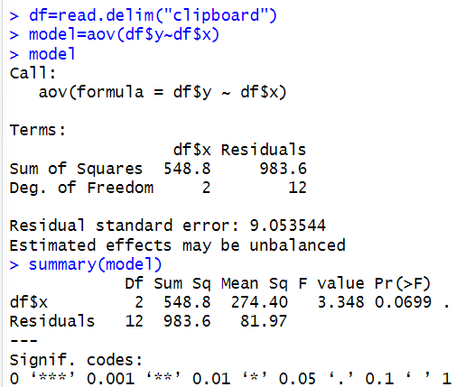
 |  |  |  |  |  | y | x
 |  |  |  |  |  | 77 | A
 | Metode A | Metode B | Metode C |  |  | 54 | A
 | 77 | 60 | 49 |  |  | 67 | A
 | 54 | 41 | 52 |  |  | 74 | A
 | 67 | 59 | 69 |  |  | 71 | A
 | 74 | 65 | 47 |  |  | 60 | B
 | 71 | 62 | 56 |  |  | 41 | B
 |  |  |  |  |  | 59 | B
 |  |  |  |  |  | 65 | B
 |  |  |  |  |  | 62 | B
mean | 68.6 | 57.4 | 54.6 | 60.2 |  | 49 | C
variance | 80.3 | 89.3 | 76.3 |  |  | 52 | C
 |  |  |  |  |  | 69 | C
SSTR | 548.8 |  |  |  |  | 47 | C
MSTR | 274.4 |  |  |  |  | 56 | C

SSE | 983.6 |  |  | Nama : Kharisma Maulida S
MSE | 81.966666667 |  |  | NIM : 064002200024

F | 3.347702318

Sheet2
Aditif A | 4.17 | 5.58 | 5.18 | 6.11 | 4.5 | 4.61 | 5.17 | 4.53 | 5.33 | 5.14
Aditif B | 4.81 | 4.17 | 4.41 | 3.59 | 5.87 | 3.83 | 6.03 | 4.89 | 4.32 | 4.69
Aditif C | 6.31 | 5.12 | 5.54 | 5.5 | 5.37 | 5.29 | 4.92 | 6.15 | 5.8 | 5.26
 |  |  |  |  |  |  |  |  | y | x
 |  |  |  |  |  |  |  |  | 4.17 | ctrl
 | ctrl | trt1 | trt2 |  |  |  |  |  | 5.58 | ctrl
 | 4.17 | 4.81 | 6.31 |  |  |  |  |  | 5.18 | ctrl
 | 5.58 | 4.17 | 5.12 |  |  |  |  |  | 6.11 | ctrl
 | 5.18 | 4.41 | 5.54 |  |  |  |  |  | 4.5 | ctrl
 | 6.11 | 3.59 | 5.5 |  |  |  |  |  | 4.61 | ctrl
 | 4.5 | 5.87 | 5.37 |  |  |  |  |  | 5.17 | ctrl
 | 4.61 | 3.83 | 5.29 |  |  |  |  |  | 4.53 | ctrl
 | 5.17 | 6.03 | 4.92 |  |  |  |  |  | 5.33 | ctrl
 | 4.53 | 4.89 | 6.15 |  |  |  |  |  | 5.14 | ctrl
 | 5.33 | 4.32 | 5.8 |  |  |  |  |  | 4.81 | trt1
 | 5.14 | 4.69 | 5.26 |  |  |  |  |  | 4.17 | trt1
 |  |  |  |  |  |  |  |  | 4.41 | trt1
mean | 5.032 | 4.661 | 5.526 | 5.073 |  |  |  |  | 3.59 | trt1
variance | 0.33999555556 | 0.62992111111 | 0.19587111111 |  |  |  |  |  | 5.87 | trt1
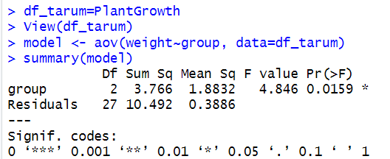
 |  |  |  |  |  |  |  |  | 3.83 | trt1
SSTR | 3.76634 |  |  |  |  |  |  |  | 6.03 | trt1
MSTR | 1.88317 |  |  |  |  |  |  |  | 4.89 | trt1
 |  |  |  |  |  |  |  |  | 4.32 | trt1
SSE | 10.49209 |  |  |  |  |  |  |  | 4.69 | trt1
MSE | 0.38859592593 |  |  |  |  |  |  |  | 6.31 | trt2
 |  |  |  |  |  |  |  |  | 5.12 | trt2
F | 4.8460878624 |  |  |  |  |  |  |  | 5.54 | trt2
 |  |  |  |  |  |  |  |  | 5.5 | trt2
 |  |  |  |  |  |  |  |  | 5.37 | trt2
 |  |  |  |  |  |  |  |  | 5.29 | trt2
 |  |  |  |  |  |  |  |  | 4.92 | trt2
 |  |  |  |  |  |  |  |  | 6.15 | trt2
 |  |  |  |  |  |  |  |  | 5.8 | trt2
 |  |  |  |  |  |  |  |  | 5.26 | trt2

hitung interval rata2
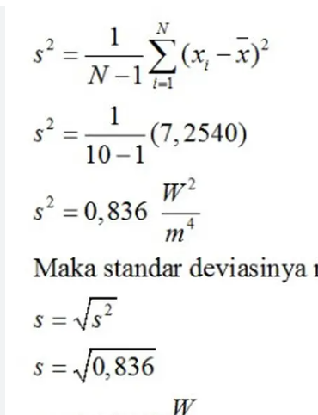
data
9.6 | rata-rata | 9.8625
9.7 | std deviasi | 0.47790465277
10.5
9.9 | ragam | 0.22839285714
9.3 | stdev | 0.47790465277
10.5 | (1-ALPHA) | 95%
10.1 | ALPHA | 5%
9.3 | t | 2.365
 | BB | 9.4628982235
 | BA | 10.262101777

unequal sample size
contoh anova page549 |  |  |  |  |  |  | y | x
 | method |  |  |  | n1 | 4 | 20 | A
 | A | B | C |  | n2 | 6 | 30 | A | \]
 | 20 | 50 | 30 |  | n3 | 5 | 25 | A
 | 30 | 55 | 25 |  | k | 3 | 25 | A
 | 25 | 45 | 15 |  | n total | 15 | 50 | B
 | 25 | 50 | 20 |  |  |  | 55 | B
 |  | 50 | 20 |  |  |  | 45 | B
 |  | 50 |  |  |  |  | 50 | B
 |  |  |  |  |  |  | 50 | B
sum | 100 | 300 | 110 |  |  |  | 50 | B
mean | 25 | 50 | 22 | 34 |  |  | 30 | C
stdev | 4.082 | 3.162 | 5.701 |  |  |  | 25 | C
variance | 16.7 | 10.0 | 32.5 |  |  |  | 15 | C
SSTR | 2580 |  |  |  |  |  | 20 | C
MSTR | 1290 |  |  |  |  |  | 20 | C
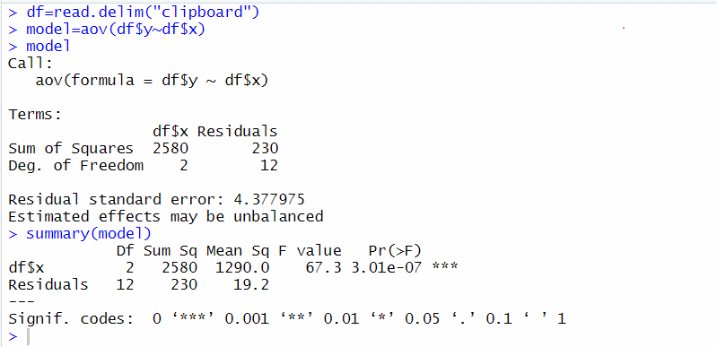
SSE | 230
MSE | 19.166666667

F | 67.304347826
dof | v1=2 | (k-1)
 | v2=12 | ( n total-k)
F tabel | 3,89
Bila F > F tabel maka tolak Ho yang berarti minimal terdapat
sepasang mu (rerata populasi) yang berbeda signifikan antara
ketiga grup

Pendekatan p-value dengan v1=2 dan v2=12 dan F uji 67,3
diestimasi < 0.01

